Bai01
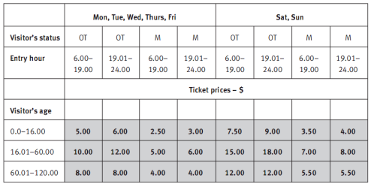

Bảng phân tích

Condition | Valid partition | Invalid partition | Valid boundary | Invalid boundary
Day | {Mon, Tue, Wed, Thurs, Fri} | Không thuộc {Mon, Tue, Wed, Thurs, Fri, Sat, Sun}
 | {Sat, Sun} | Để trống
Visitor's status | OT | Không thuộc {OT, M}
 | M | Để trống
Entry hour | [6.00, 19.00] | < 6.00 | 6.00 | 5.59
 | [19.01,24.00] | > 24.00 | 19.00 | 24.01
 |  | Số không phải thời gian | 19.01
 |  | Để trống | 24.00
Visitor's age | [0.00, 16.00] | < 0 | 0.00 | -0.01
 | [16.01, 60.00] | > 120 | 16.00 | 120.01
 | [60.01, 120.00] | Không phải số | 16.01
 |  | Để trống | 60.00
 |  |  | 60.01
 |  |  | 120.00

Bảng thiết kế test case

# | Test case type | # | Input |  |  |  | Expected Result
 |  |  | Day | Visitor's status | Entry hour | Visitor's age
1 | Valid partition (input) | 1 | Mon | OT | 10.55 | 10.45 | 5.00
2 |  | 2 | Sat | M | 22.44 | 40.12 | 8.00
3 |  | 3 | Sat | M | 22.44 | 80.40 | 5.50
4 | Valid boundary | 1 | Mon | OT | 6.00 | 0.00 | 5.00
5 |  | 2 | Mon | OT | 19.00 | 16.00 | 5.00
6 |  | 3 | Mon | OT | 19.01 | 16.01 | 12.00
7 |  | 4 | Mon | OT | 24.00 | 60.00 | 12.00
8 |  | 5 | Mon | OT | 24.00 | 60.01 | 8.00
9 |  | 6 | Mon | OT | 24.00 | 120 | 8.00
10 | Invalid partition | 1 | Abc | OT | 10.14 | 80.12 | Lỗi: Ngày phải thuộc {Mon, Tue, Wed, Thurs, Fri, Sat, Sun}
11 |  | 2 |  | OT | 10.14 | 80.12 | Lỗi: Ngày không được để trống
12 |  | 3 | Sat | Hj | 10.14 | 80.12 | Lỗi: Visitor's Status phải thuộc {OT, M}
13 |  | 4 | Sat |  | 10.14 | 80.12 | Lỗi: Visitor's Status không được để trống
14 |  | 5 | Sat | OT | 4.32 | 80.12 | Lỗi: Entry hour không được < 6.00
15 |  | 6 | Sat | OT | 28.45 | 80.12 | Lỗi: Entry hour không được > 24.00
16 |  | 7 | Sat | OT | 15.89 | 80.12 | Lỗi: Entry hour phải là số chỉ thời gian
17 |  | 8 | Sat | OT |  | 80.12 | Lỗi: Entry hour không được để trống
18 |  | 9 | Sat | OT | 10.14 | -5 | Lỗi: Visitor's age không được < 0
19 |  | 10 | Sat | OT | 10.14 | 140 | Lỗi: Visitor's age không được > 120
20 |  | 11 | Sat | OT | 10.14 | abcv | Lỗi: Visitor's age phải là số
21 |  | 12 | Sat | OT | 10.14 |  | Lỗi: Visitor's age không được để trống
22 | Invalid boundary | 1 | Sat | OT | 5.59 | 80.12 | Lỗi: Entry hour không được < 6.00
23 |  | 2 | Sat | OT | 24.01 | 80.12 | Lỗi: Entry hour không được > 24.00
24 |  | 3 | Sat | OT | 10.14 | -0.01 | Lỗi: Visitor's age không được < 0
25 |  | 4 | Sat | OT | 10.14 | 120.01 | Lỗi: Visitor's age không được > 120

Bai02
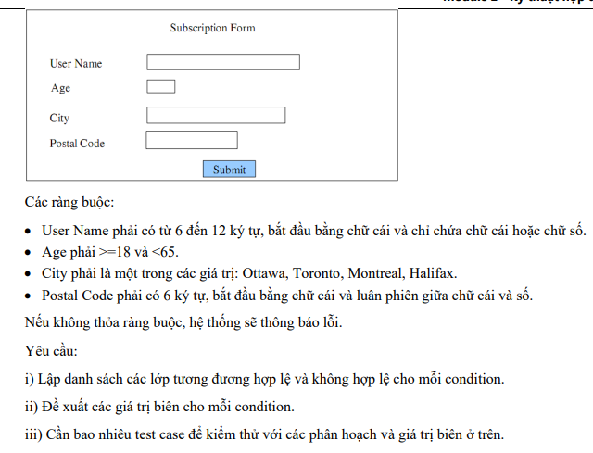

Bảng phân tích

Condition | Valid partition | Invalid partition | Valid boundary | Invalid boundary
User Name | Độ dài từ 6-12 ký tự, bắt đầu bằng chữ cái, chỉ chứa chữ cái và ký số | Độ dài < 6 kí tự |  | Độ dài = 5 kí tự
 |  | Độ dài > 12 kí tự |  | Độ dài = 13 kí tự
 |  | Không bắt đầu bằng chữ cái
 |  | Chứa ký tự đặc biệt
 |  | Để trống
Age | [18, 64] | < 18 | 18 | 17
 |  | > 64 | 64 | 65
 |  | Là số thực
 |  | Không phải là ký số
 |  | Để trống
City | {Ottawa, Toronto, Montreal, Halifax} | Không thuộc {Ottawa, Toronto, Montreal, Halifax}
 |  | Để trống
Postal Code | độ dài 6 ký tự, bắt đầu bằng chữ cái, luân phiên chữ cái và số | Độ dài < 6 ký tự |  | Độ dài = 5 ký tự
 |  | Độ dài > 6 ký tự |  | Độ dài = 7 ký tự
 |  | Không bắt đầu bằng chữ cái
 |  | Không luân phiên chữ cái và số
 |  | Để trống

Bảng thiết kế test case

# | Test case type | # | Input |  |  |  | Expected Result
 |  |  | User Name | Age | City | Postal Code
1 | Valid partition | 1 | HoViet123 | 21 | Toronto | C1H2C3 | Xem lại đặc tả
2 | Valid boundary | 1 | HoViet123 | 18 | Toronto | C1H2C3 | Xem lại đặc tả
3 |  | 2 | HoViet123 | 64 | Toronto | C1H2C3 | Xem lại đặc tả
4 | Invalid partition | 1 | Viet | 64 | Toronto | C1H2C3 | Lỗi: User Name phải >= 6 ký tự
5 |  | 2 | HoViet12345678 | 64 | Toronto | C1H2C3 | Lỗi: User Name phải <= 12 ký tự
6 |  | 3 | 123HoViet | 64 | Toronto | C1H2C3 | Lỗi: User Name phải bắt đầu bằng chữ cái
7 |  | 4 | HoViet&^% | 64 | Toronto | C1H2C3 | Lỗi: User Name chỉ chứa chữ cái và số
8 |  | 5 | "" | 64 | Toronto | C1H2C3 | Lỗi: User Name không được để trống
9 |  | 6 | HoViet123 | 10 | Toronto | C1H2C3 | Lỗi: Age phải >= 18
10 |  | 7 | HoViet123 | 70 | Toronto | C1H2C3 | Lỗi: Age phải <= 64
11 |  | 8 | HoViet123 | 50.53 | Toronto | C1H2C3 | Lỗi: Age phải là số nguyên
12 |  | 9 | HoViet123 | Muoi | Toronto | C1H2C3 | Lỗi: Age phải là số
13 |  | 10 | HoViet123 |  | Toronto | C1H2C3 | Lỗi: Age không được để trống
14 |  | 11 | HoViet123 | 21 | HoChiMinh | C1H2C3 | Lỗi: City phải thuộc {Ottawa, Toronto, Montreal, Halifax}
15 |  | 12 | HoViet123 | 21 |  | C1H2C3 | Lỗi: City không được để trống
16 |  | 13 | HoViet123 | 21 | Toronto | C1H2 | Lỗi: Postal Code phải dài 6 ký tự
17 |  | 14 | HoViet123 | 21 | Toronto | C1H2C3H4 | Lỗi: Postal Code phải dài 6 ký tự
18 |  | 15 | HoViet123 | 21 | Toronto | &H2C3J | Lỗi: Postal Code phải bắt đầu bằng chữ cái
19 |  | 16 | HoViet123 | 21 | Toronto | H2$C3J | Lỗi: Postal Code phải luân phiên giữa chữ cái và số
20 |  | 17 | HoViet123 | 21 | Toronto |  | Lỗi: Postal Code không được đế trống
21 |  | 1 | HoViet123 | 17 | Toronto | C1H2C3 | Lỗi: Age phải >= 18
22 |  | 2 | HoViet123 | 65 | Toronto | C1H2C3 | Lỗi: Age phải <= 64
23 |  | 3 | HoViet123 | 65 | Toronto | C1H2C | Lỗi: Postal Code phải dài 6 ký tự
24 |  | 4 | HoViet123 | 65 | Toronto | C1H2C3T | Lỗi: Postal Code phải dài 6 ký tự

Bai03
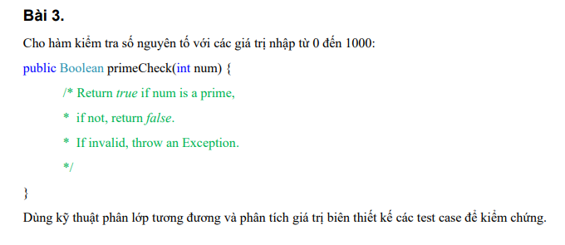

Bảng phân tích

Condition | Valid partition | Invalid partition | Valid boundary | Invalid boundary
Num | Là số nguyên tố thuộc [0, 1000] | < 0 | 0 | -1
 | Không là số nguyên tố thuộc [0,1000] | > 1000 | 1000 | 1001
 |  |  | 1
 |  |  | 2

Bảng thiết kế test case

 | Test case type |  | Input | Expected Result
 |  |  | Num
 | Valid partition (input) |  | 500 | FALSE
 | Valid boundary |  | 0 | FALSE
 |  |  | 1000 | FALSE
 |  |  | 1 | FALSE
 |  |  | 2 | TRUE
 | Valid partition (output) |  | 7 | TRUE
 | Invalid partition |  | -5 | Exception
 |  |  | 1010 | Exception
 |  |  | 500.34 | Exception
 |  |  | fds*& | Exception
 |  |  |  | Exception
 | Invalid boundary |  | -1 | Exception
 |  |  | 1001 | Exception

Bai04
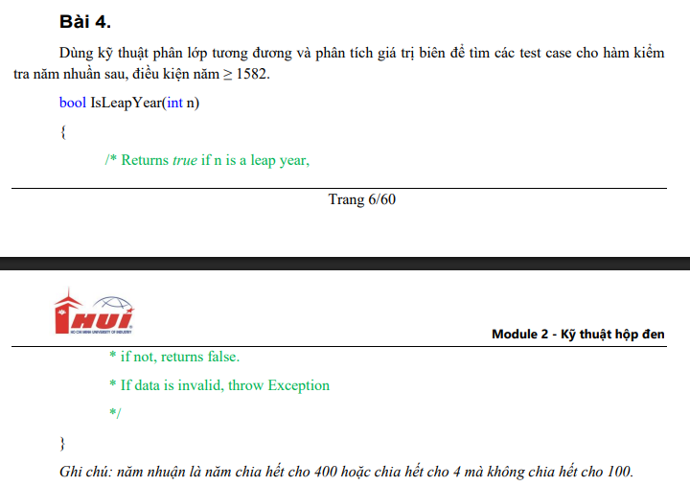

Bảng phân tích

Condition | Valid partition | Invalid partition | Valid boundary | Invalid boundary
n | là năm nhuận thuộc [1582, $max] | < 1582 | 1582 | 1581
 | là năm không nhuận thuộc [1582, $max] | > $max | $max | $max + 1
 |  | Không phải là số nguyên
 |  | Không phải là số
 |  | Để trống

Bảng thiết kế test case

# | Test case type | # | Input | Expected Result
 |  |  | n
1 | Valid partition (input) | 1 | 1800 | FALSE
2 |  | 2 | 2012 | TRUE
3 | Valid boundary | 1 | 1582 | FALSE
4 |  | 2 | 2147483647
5 | Invalid partition | 1 | 1575 | Exception
6 |  | 2 | 2147483677 | Exception
7 |  | 3 | 2012.45 | Exception
8 |  | 4 | bhac21 | Exception
9 |  | 5 |  | Exception
10 | Invalid boundary | 1 | 1581 | Exception
11 |  | 2 | 2147483648 | Exception

Bai05
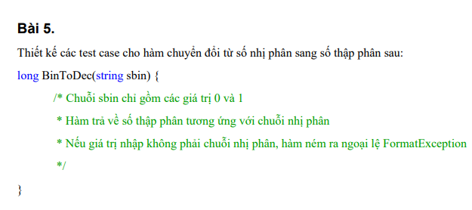

Bảng phân tích

Condition | Valid partition | Invalid partition | Valid boundary | Invalid boundary
sbin | Chuỗi chỉ gồm giá trị 0 và 1, độ dài thuộc [1,63] | Chuỗi chứa giá trị khác 0 và 1 | "0"
 |  | Chuỗi rỗng

Bảng thiết kế test case

# | Test case type | # | Input | Expected Result
 |  |  | sbin
1 | Valid partition | 1 | 11010010 | 210
2 | Valid boundary | 1 | "0" | 0
3 | Invalid partition | 1 | 123123bsadfa | FormatException
4 |  | 2 | "" | FormatException

Bai06
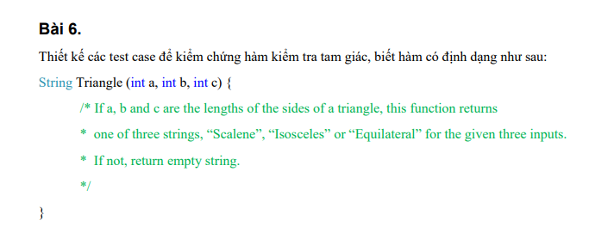

Bảng phân tích

Condition | Valid partition | Invalid partition | Valid boundary | Invalid boundary | Ghi chú
a | [1, $max] | <= 0 | 1 | 0
 |  | > $max | 2147483647 | 2147483648
b | [1, $max] | <= 0 | 1 | 0
 |  | > $max | 2147483647 | 2147483648
c | [1, $max] | <= 0 | 1 | 0
 |  | > $max | 2147483647 | 2147483648
Output | Scalene |  |  |  | Scalene: a + b > c, b + c > a, a + c > b
 | Isoceles |  |  |  | Isoceles: giống Scalene và a = b != c hoặc b = c != a hoặc a = c != b
 | Equilateral |  |  |  | Equilateral: giống Scalene và a = b = c

Bảng thiết kế test case
# | Test case type | # | Input |  |  | Expected Result
 |  |  | a | b | c
1 | Valid partition (input) | 1 | 3 | 4 | 5 | Scalene
2 | Valid partition (output) | 1 | 3 | 3 | 3 | Equilateral
3 |  | 2 | 3 | 3 | 4 | Isoceles
4 |  | 3 | 1 | 1 | 10 | ""
5 | Valid boundary | 1 | 1 | 1 | 1 | Equilateral
6 |  | 2 | 2147483647 | 2147483647 | 2147483647 | Equilateral
7 | Invalid partition | 1 | -10 | 6 | 8 | Exception: a phải > 0
8 |  | 2 | 43321423451 | 6 | 8 | Exception: a phải thuộc phạm vi int
9 |  | 3 | 6 | -10 | 8 | Exception: b phải > 0
10 |  | 4 | 6 | 43321423451 | 8 | Exception: b phải thuộc phạm vi int
11 |  | 5 | 6 | 8 | -10 | Exception: c phải > 0
12 |  | 6 | 6 | 8 | 43321423451 | Exception: c phải thuộc phạm vi int
13 | Invalid boundary | 1 | 0 | 4 | 5 | Exception: a phải > 0
14 |  | 2 | 2147483648 | 3 | 4 | Exception: a phải thuộc phạm vi int
15 |  | 3 | 3 | 0 | 5 | Exception: b phải > 0
16 |  | 4 | 3 | 2147483648 | 3 | Exception: b phải thuộc phạm vi int
17 |  | 5 | 7 | 8 | 0 | Exception: c phải > 0
18 |  | 6 | 5 | 5 | 2147483648 | Exception: c phải thuộc phạm vi int

Bai07
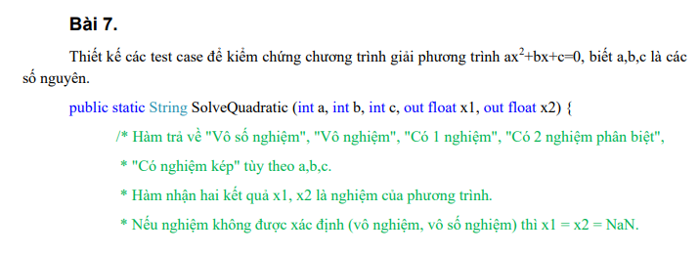

Bảng phân tích

Condition | Valid partition | Invalid partition | Valid boundary | Invalid boundary | Ghi chú
a | 0 | < giá trị nhỏ nhất của int | -2147483648 | -2147483649
 | khác 0 | > giá trị lớn nhất của int | 2147483647 | 2147483648
b | 0 | < giá trị nhỏ nhất của int | -2147483648 | -2147483649
 | khác 0 | > giá trị lớn nhất của int | 2147483647 | 2147483648
c | 0 | < giá trị nhỏ nhất của int | -2147483648 | -2147483649
 | khác 0 | > giá trị lớn nhất của int | 2147483647 | 2147483648
Output | Vô số nghiệm |  |  |  | a = 0, b = 0, c = 0
 | Vô nghiệm |  |  |  | a = 0, b = 0, c ≠ 0 hoặc Với ∆ = b^2−4ac, ∆ < 0
 | Có 1 nghiệm |  |  |  | a = 0, b ≠ 0
 | Có 2 nghiệm phân biệt |  |  |  | Với ∆ = b^2−4ac, ∆ > 0
 | Có nghiệm kép |  |  |  | Với ∆ = b^2−4ac, ∆ = 0

Bảng thiết kế test case
# | Test case type | # | Input |  |  | Expected Result
 |  |  | a | b | c
1 | Valid partition (input) | 1 | 0 | 0 | 0 | NaN
2 |  | 2 | 3 | 4 | 5 | NaN
3 | Valid boundary | 1 | -2147483648 | -2147483648 | -2147483648 | NaN
4 |  | 2 | 2147483647 | 2147483647 | 2147483647 | NaN
5 | Valid partition (output) | 1 | 0 | 0 | 10 | NaN
6 |  | 2 | 0 | 10 | 10 | Có 1 nghiệm
7 |  | 3 | 1 | 3 | 2 | Có 2 nghiệm phân biệt
8 |  | 4 | 1 | 2 | 1 | Có nghiệm kép
9 | Invalid partition | 1 | -43562174235 | 10 | 10 | Exception: a phải thuộc phạm vi int
10 |  | 2 | 43562174235 | 10 | 10 | Exception: a phải thuộc phạm vi int
11 |  | 3 | 10 | -43562174235 | 10 | Exception: b phải thuộc phạm vi int
12 |  | 4 | 10 | 43562174235 | 10 | Exception: b phải thuộc phạm vi int
13 |  | 5 | 10 | 10 | -43562174235 | Exception: c phải thuộc phạm vi int
14 |  | 6 | 10 | 10 | 43562174235 | Exception: c phải thuộc phạm vi int
15 | Invalid boundary | 1 | -2147483649 | 10 | 10 | Exception: a phải thuộc phạm vi int
16 |  | 2 | 2147483648 | 10 | 10 | Exception: a phải thuộc phạm vi int
17 |  | 3 | 10 | -2147483649 | 10 | Exception: b phải thuộc phạm vi int
18 |  | 4 | 10 | 2147483648 | 10 | Exception: b phải thuộc phạm vi int
19 |  | 5 | 10 | 10 | -2147483649 | Exception: c phải thuộc phạm vi int
20 |  | 6 | 10 | 10 | 2147483648 | Exception: c phải thuộc phạm vi int

Bai08
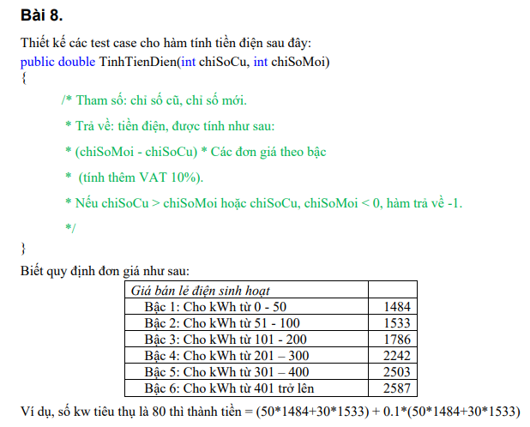

Bảng phân tích

Condition | Valid partition | Invalid partition | Valid boundary | Invalid boundary
chiSoCu | [0, chiSoMoi] | < 0 | 0 | -1
 |  | > chiSoMoi | chiSoMoi | chiSoMoi + 1
chiSoMoi | >= chiSoCu | < chiSoCu | chiSoCu | chiSoCu - 1
Output | 0 <= chiSoMoi - chiSoCu <= 50
 | 51 <= chiSoMoi - chiSoCu <= 100
 | 101 <= chiSoMoi - chiSoCu <= 200
 | 201 <= chiSoMoi - chiSoCu <= 300
 | 301 <= chiSoMoi - chiSoCu <= 400
 | chiSoMoi - chiSoCu >= 401

Bảng thiết kế test case
# | Test case type | # | Input |  | Expected Result
 |  |  | chiSoCu | chiSoMoi
1 | Valid partition (input) | 1 | 10 | 70 | 1.1 * (50 * 1484 + 10 * 1533)
2 | Valid boundary | 1 | 0 | 0 | 0
3 |  | 2 | 20 | 20 | 0
4 | Valid partition (output) | 1 | 20 | 40 | 1.1 * (20 * 1484)
5 |  | 2 | 0 | 120 | 1.1 * (50 * 1484 + 50 * 1533 + 20 * 1786)
6 |  | 3 | 0 | 230 | 1.1 * (50 * 1484 + 50 * 1533 + 100 * 1786 + 30 * 2242)
7 |  | 4 | 0 | 340 | 1.1 * (50 * 1484 + 50 * 1533 + 100 * 1786 + 100 * 2242 + 40 * 2503)
8 |  | 5 | 0 | 500 | 1.1 * (50 * 1484 + 50 * 1533 + 100 * 1786 + 100 * 2242 + 100 * 2503 + 100 * 2587)
9 | Invalid partition | 1 | -30 | 50 | -1
10 |  | 2 | 50 | 20 | -1
11 |  | 3 | 20 | -20 | -1
12 | Invalid boundary | 1 | -1 | 20 | -1
13 |  | 2 | 20 | 19 | -1
14 |  | 3 | 49 | 48 | -1

Bai09
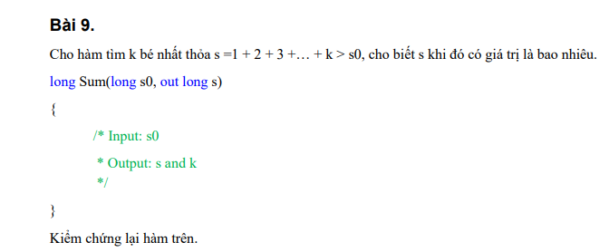

Bảng phân tích

Condition | Valid partition | Invalid partition | Valid boundary | Invalid boundary
s0 | < 0 | < giá trị nhỏ nhất của long | giá trị lớn nhất của long | giá trị lớn nhất của long + 1
 | > 0 | > giá trị lớn nhất của long | giá trị bé nhất của long | giá trị bé nhất của long -1
 | 0

Bảng thiết kế test case
# | Test case type | # | Input | Expected Result
 |  |  | s0 | s | k
1 | Valid partition | 1 | -40 | 1 | 1
2 |  | 2 | 50 | 55 | 10
3 |  | 3 | 0 | 1 | 1
4 | Valid boundary | 1 | 2^63 - 1 | 9.223372039E+18 | 4294967296
5 |  | 2 | -2^63 | 1 | 1
6 | Invalid partition | 1 | 2^63 + 1234 | Exception: s0 phải thuộc phạm vi của long
7 |  | 2 | -2^63 - 1234 | Exception: s0 phải thuộc phạm vi của long
8 | Invalid boundary | 1 | 2^63 | Exception: s0 phải thuộc phạm vi của long
9 |  | 2 | -2^63-1 | Exception: s0 phải thuộc phạm vi của long

Bai10
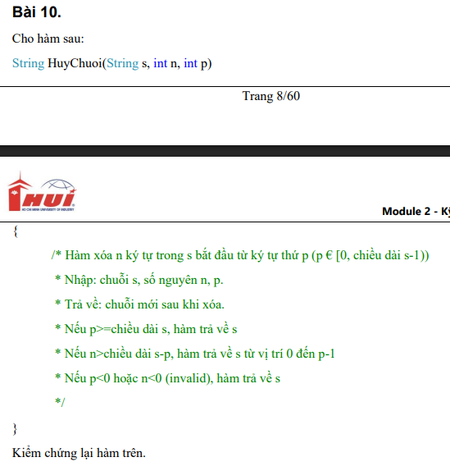

Bảng phân tích

Condition | Valid partition | Invalid partition | Valid boundary | Invalid boundary
s | tất cả các chuỗi có độ dài >= 0 |  | chuỗi rỗng
n | [0, $max] | < 0 | 0 | -1
 |  | > $max | $max | $max + 1
p | [0, $max] | < 0 | 0 | -1
 |  | > $max | $max | $max + 1
Output | s
 | s từ vị trí 0 đến p-1
 | s sau khi xóa hợp lệ

Bảng thiết kế test case
# | Test case type | # | Input |  |  | Expected Result
 |  |  | s | n | p
1 | Valid partition (input) | 1 | truongcongnghiep | 4 | 5 | truongcong
2 | Valid boundary | 1 | "" | 0 | 0 | truongcongnghiep
3 |  | 2 | "" | 2147483647 | 2147483647 | ""
4 | Valid partition (output) | 1 | truongcongnghiep | 10 | 7 | truong
5 | Invalid partition | 1 | truongcongnghiep | -10 | 3 | truongcongnghiep
6 |  | 2 | truongcongnghiep | 21474884321 | 3 | Exception: n phải thuộc phạm vi int
7 |  | 3 | truongcongnghiep | 4 | -20 | truongconghai
8 |  | 4 | truongcongnghiep | 4 | 21474884321 | Exception: p phải thuộc phạm vi int
9 | Invalid boundary | 1 | truongcongnghiep | -1 | 5 | truongconghai
10 |  | 2 | truongcongnghiep | 2147483648 | 3 | Exception: n phải thuộc phạm vi int
11 |  | 3 | truongcongnghiep | 4 | -1 | truongconghai
12 |  | 4 | truongcongnghiep | 4 | 2147483648 | Exception: p phải thuộc phạm vi int

Bai11
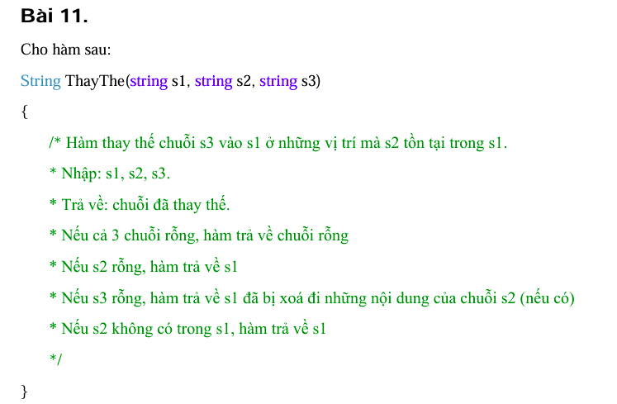

Bảng phân tích

Condition | Valid partition | Invalid partition | Valid boundary | Invalid boundary
s1 | chuỗi bất kì
s2 | chuỗi bất kì
s3 | chuỗi bất kì
Output | s1 sau khi thay thế s3 vào s2
 | ""
 | s1 khi s2 rỗng
 | s1 bị xóa đi những nội dung của s2
 | s1 khi s2 không có trong s1

Bảng thiết kế test case
# | Test case type | # | Input |  |  | Expected Result
 |  |  | s1 | s2 | s3
1 | Valid partition (input) | 1 | Truong dh cong nghiep | dh | dai hoc | Truong dai hoc cong nghiep
2 | Valid partition (output) | 1 | "" | "" | "" | ""
3 |  | 2 | Truong dh cong nghiep | "" | dai hoc | Truong dh cong nghiep
4 |  | 3 | Truong dh cong nghiep | dh | "" | Truong cong nghiep
5 |  | 4 | Truong dh cong nghiep | dai hoc | dh | Truong dh cong nghiep

Bai12
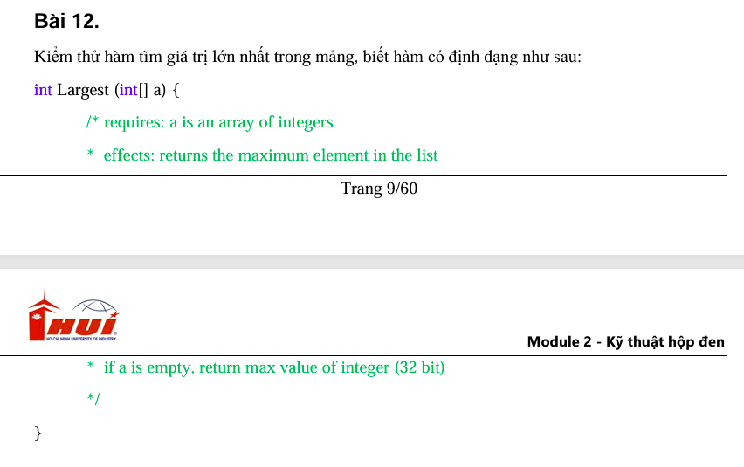

Condition | Valid partition | Invalid partition | Valid boundary | Invalid boundary
a | mảng có độ dài >= 0, chứa giá trị thuộc [min, max] | mảng chứa giá trị < min | mảng có độ dài = 0
 |  | mảng chứa giá trị > max | mảng chứa giá trị = min | mảng chứa giá trị = min - 1
 |  |  | mảng chứa giá trị = max | mảng chứa giá trị = max + 1

Bảng thiết kế test case
# | Test case type | # | Input | Expected Result
 |  |  | a
1 | Valid partition | 1 | [10,6,7,8,11,4] | 11
2 | Valid boundary | 1 | [] | 2147483647
3 |  | 2 | [-2147483648, -543, -123, -1] | -1
4 |  | 3 | [2147483647, 2312, 12343, 4231, 12] | 2147483647
5 | Invalid partition | 1 | [-3214321412343, -10, -20] | đọc lại đặt tả
6 |  | 2 | [0, 1020, 432714234123543] | đọc lại đặt tả
7 | Invalid boundary | 1 | [-2147483649, -543, -123, -1] | đọc lại đặt tả
8 |  | 2 | [2147483648, 2312, 12343, 4231, 12] | đọc lại đặt tả

Bai13
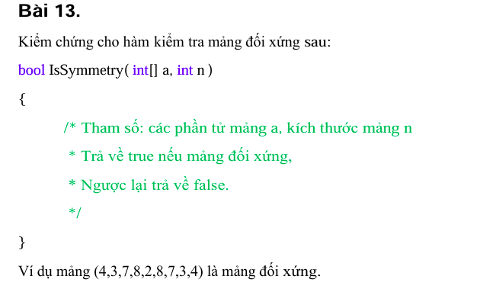

Bảng phân tích

Condition | Valid partition | Invalid partition | Valid boundary | Invalid boundary
a | là mảng đối xứng có độ dài >= 0, chứa giá trị thuộc [min, max] | mảng chứa giá trị < min | mảng có độ dài = 0 | mảng chứa giá trị = min - 1
 | là mảng không đối xứng có độ dài >= 0, chứa giá trị thuộc [min, max] | mảng chứa giá trị > max | mảng chứa giá trị = min | mảng chứa giá trị = max + 1
 |  |  | mảng chứa giá trị = max
n | đúng với độ dài của a | khác độ dài của a | 0

Bảng thiết kế test case
# | Test case type | # | Input |  | Expected Result
 |  |  | a | n
1 | Valid partition | 1 | [2,3,4,3,2] | 5 | TRUE
2 |  | 2 | [2,3,4,5] | 4 | FALSE
3 | Valid boundary | 1 | [] | 0 | TRUE
4 |  | 2 | [-2147483648, -543, -123, -1] | 4 | FALSE
5 |  | 3 | [2147483647, 543, 543, 2147483647] | 4 | TRUE
6 | Invalid partition | 1 | [1,2,-4738914623,2,1] | 5 | Exception: Mảng chứa giá trị ngoài phạm vi int
7 |  | 2 | [1,2,4738914623,2,1] | 5 | Exception: Mảng chứa giá trị ngoài phạm vi int
9 |  | 4 | [1,2,3,4,2,1] | 10 | Exception: tràn bộ nhớ khi truy cập vào vùng nhớ nằm ngoài mảng khai báo
10 | Invalid boundary | 1 | [-2147483649, -543, -123, -1] | 4 | Exception: Mảng chứa giá trị ngoài phạm vi int
11 |  | 2 | [2147483648, 543, 123, 1] | 4 | Exception: Mảng chứa giá trị ngoài phạm vi int

Bai14
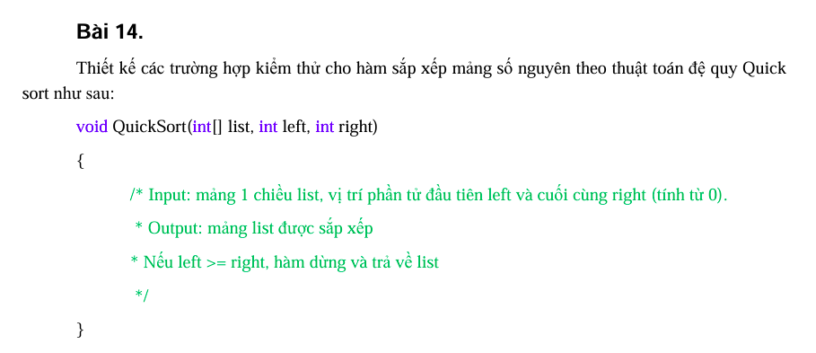

Bảng phân tích

Condition | Valid partition | Invalid partition | Valid boundary | Invalid boundary
a | là mảng có độ dài >= 0, chứa giá trị thuộc [min, max] | mảng chứa giá trị < min | mảng có độ dài = 0 | mảng chứa giá trị = min - 1
 |  | mảng chứa giá trị > max | mảng chứa giá trị = min | mảng chứa giá trị = max + 1
 |  |  | mảng chứa giá trị = max
left | [0, right - 1] | < 0 | 0 | -1
 |  | > right - 1 | right - 1 | right
right | [left + 1, độ dài a - 1] | < 0 | 0 | -1
 |  | < left + 1 | left + 1 | left

Bảng thiết kế test case
# | Test case type | # | Input |  |  | Expected Result
 |  |  | a | left | right
1 | Valid partition | 1 | [1,4,3,2] | 1 | 3 | [1,2,3,4]
2 | Valid boundary | 1 | [] | 0 | 0 | []
3 |  | 2 | [-2147483648, -543, -123, -1] | 0 | 1 | [-2147483648, -543, -123, -1]
4 |  | 3 | [2147483647, 543, 321, 123] | 0 | 1 | [543, 2147483647, 321, 123]
5 | Invalid partition | 1 | [-3212147483648, -543, -123, -1] | 0 | 3 | Exception: mảng chứa giá trị không thuộc phạm vi int
6 |  | 2 | [3212147483648, -543, -123, -1] | 0 | 3 | Exception: mảng chứa giá trị không thuộc phạm vi int
7 |  | 3 | [1,4,3,2] | -10 | 3 | Exception: tràn bộ nhớ khi truy cập vào vùng nhớ nằm ngoài mảng khai báo
8 |  | 4 | [1,4,3,2,6,6,4,3,7,9,8,10] | 5 | 3 | [1,4,3,2,6,6,4,3,7,9,8,10]
9 |  | 5 | [1,4,3,2,6,6,4,3,7,9,8,10] | 0 | -10 | [1,4,3,2,6,6,4,3,7,9,8,10]
10 |  | 6 | [1,4,3,2,6,6,4,3,7,9,8,10] | 5 | 3 | [1,4,3,2,6,6,4,3,7,9,8,10]
11 | Invalid boundary | 1 | [-2147483649, -543, -123, -1] | 0 | 3 | Exception: mảng chứa giá trị không thuộc phạm vi int
12 |  | 2 | [2147483648, 543, 321, 123] | 0 | 3 | Exception: mảng chứa giá trị không thuộc phạm vi int
13 |  | 3 | [1,4,3,2] | -1 | 3 | Exception: tràn bộ nhớ khi truy cập vào vùng nhớ nằm ngoài mảng khai báo
14 |  | 4 | [1,4,3,2] | 3 | 3 | [1,4,3,2]
15 |  | 5 | [1,4,3,2] | 0 | -1 | [1,4,3,2]
16 |  | 6 | [1,4,3,2] | 0 | 0 | [1,4,3,2]

Bai15
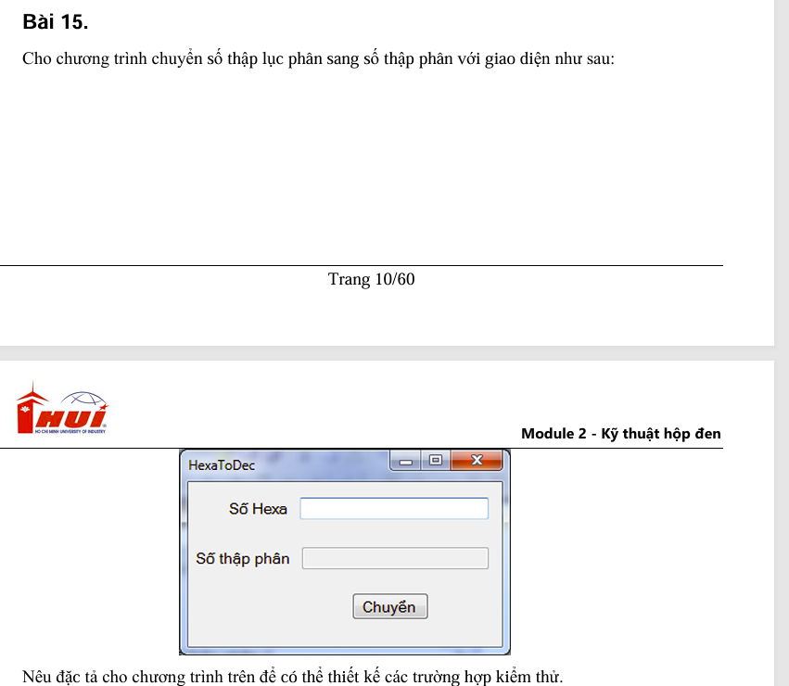

Bảng phân tích

Condition | Valid partition | Invalid partition | Valid boundary | Invalid boundary
Số Hexa | Chuỗi chứa ký tự thuộc {0, 1, 2, 3, 4, 5, 6, 7, 8, 9, A, B, C, D, E, F, a, b, c, d, e, f}, có dấu "-" đứng đầu | Chứa ký tự không thuộc {0,1,2,3,4,5,6,7,8,9,A,B,C,D,E,F,a,b,c,d,e,f}
 | Chuỗi chứa ký tự thuộc {0, 1, 2, 3, 4, 5, 6, 7, 8, 9, A, B, C, D, E, F, a, b, c, d, e, f}, không có dấu "-" đứng đầu | Dấu "-" không đứng đầu
 |  | Rỗng

Bảng thiết kế test case
# | Test case type | # | Input | Expected Result
 |  |  | Số Hexa
1 | Valid partition | 1 | -1232abc | -19081916
2 |  | 2 | 9C515C | 10244444
3 | Invalid partition | 1 | jkl321 | Lỗi: Số Hexa chỉ chứa ký tự thuộc {0, 1, 2, 3, 4, 5, 6, 7, 8, 9, A, B, C, D, E, F, a, b, c, d, e, f}
4 |  | 2 | ac-122 | Lỗi: dấu "-" trong số Hexa chỉ được đứng đầu
5 |  | 3 | "" | Lỗi: Số Hexa không được để trống

Bai16
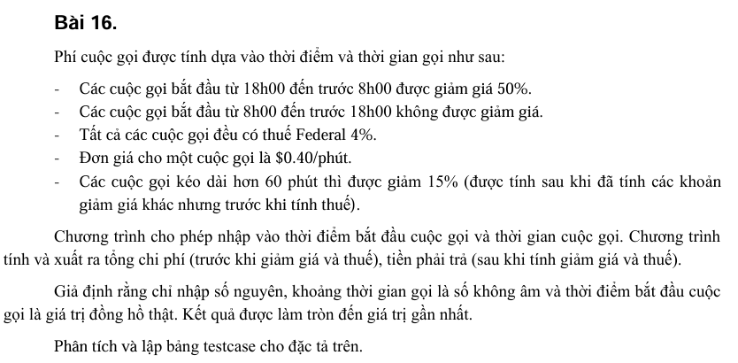

Bảng phân tích

Condition | Valid partition | Invalid partition | Valid boundary | Invalid boundary | Ghi chú
Khoảng thời gian gọi | [1, 60] | < 1 | 1 | 0
 | [61, $max] | > $max | 60 | $max + 1
 |  | Không phải số nguyên | 61
 |  | Không phải số | $max
 |  | Rỗng
Thời điểm bắt đầu | [18,…23, 0, 1,…7] | < 0 | 0 | -1
 | [8,17] | > 23 | 23 | 24
 |  | Không phải số nguyên | 18
 |  | Không phải số | 7
 |  | Rỗng | 8
 |  |  | 17
Output
Tổng chi phí | 0.4 * khoảng thời gian gọi
Tiền phải trả | 1.04 * tổng chi phí |  |  |  | Gọi từ 8h-18h, cuộc gọi dài < 60p
 | 1.04 * 0.85 * tổng chi phí |  |  |  | Gọi từ 8h-18h, cuộc gọi dài > 60p
 | 1.04 * 0.5 * tổng chi phí |  |  |  | Gọi từ 18h - 8h, cuộc gọi dài < 60p
 | 1.04 * 0.5 * 0.85 * tổng chi phí |  |  |  | Gọi từ 18h - 8h, cuộc gọi dài > 60p

Bảng thiết kế test case
# | Test case type | # | Input |  | Expected Result
 |  |  | Khoảng thời gian gọi | Thời điểm bắt đầu
1 | Valid partition (input) | 1 | 30 | 22 | 1.04 * 0.5 * (0.4 * 30)
2 |  | 2 | 70 | 10 | 1.04 * 0.85 * (0.4 * 70)
3 | Valid boundary | 1 | 1 | 0 | 1.04 * 0.5 * (0.4 * 1)
4 |  | 2 | 60 | 23 | 1.04 * 0.5 * (0.4 * 60)
5 |  | 3 | 61 | 18 | 1.04 * 0.5 * 0.85 * (0.4 * 61)
6 |  | 4 | 2147483647 | 7 | 1.04 * 0.5 * 0.85 * (0.4 * 2147483647)
7 |  | 5 | 2147483647 | 8 | 1.04 * 0.85 * (0.4 * 2147483647)
8 |  | 6 | 2147483647 | 17 | 1.04 * 0.85 * (0.4 * 2147483647)
9 | Valid partition (output) | 1 | 30 | 10 | 1.04 * (0.4 * 30)
10 | Invalid partition | 1 | -10 | 22 | Lỗi: Khoảng thời gian gọi phải > 0
11 |  | 2 | 74190823123 | 22 | Lỗi: Khoảng thời gian gọi phải thuộc phạm vi int
12 |  | 3 | 45.34 | 22 | Lỗi: Khoảng thời gian gọi phải là số nguyên
13 |  | 4 | dfda#$wf | 22 | Lỗi: Khoảng thời gian gọi phải là số nguyên
14 |  | 5 | "" | 22 | Lỗi: Khoảng thời gian gọi không được để trống
15 |  | 6 | 70 | -10 | Lỗi: Thời điểm bắt đầu phải > 0
16 |  | 7 | 70 | 30 | Lỗi: Thời điểm bắt đầu phải <= 23
17 |  | 8 | 70 | 45.34 | Lỗi: Thời điểm bắt đầu phải là số nguyên
18 |  | 9 | 70 | dfda#$wf | Lỗi: Thời điểm bắt đầu phải là số nguyên
19 |  | 10 | 70 | "" | Lỗi: Thời điểm bắt đầu không được để trống
20 | Invalid boundary | 1 | 0 | 22 | Lỗi: Khoảng thời gian gọi phải > 0
21 |  | 2 | 2147483648 | 22 | Lỗi: Khoảng thời gian gọi phải thuộc phạm vi int
22 |  | 3 | 50 | -1 | Lỗi: Thời điểm bắt đầu phải > 0
23 |  | 4 | 50 | 24 | Lỗi: Thời điểm bắt đầu phải <= 23

Bai17
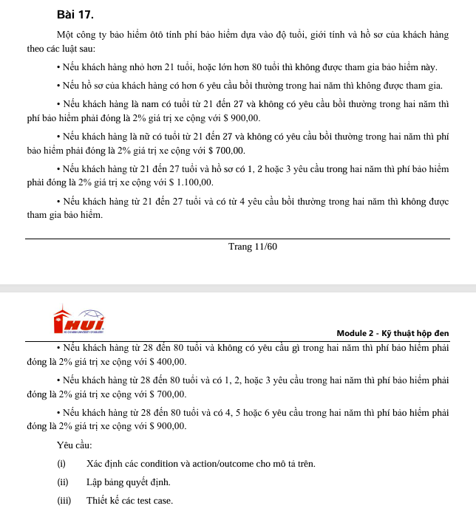

Bảng phân tích

Condition | 1 | 2 | 3 | 4 | 5 | 6 | 7 | 8 | 9 | 10
Age < 21 hoặc > 80, thuộc [21, 27], hoặc [28, 80] | < 21 hoặc > 80 | [21, 27] |  |  |  |  | [28, 80]
Hồ sơ không có yêu cầu, có 1,2,3 yêu cầu, có >= 4 yêu cầu hoặc có >= 6 yêu cầu trong 2 năm | _ | 0 |  | 1,2,3 | >= 4 | >= 6 | 0 | 1,2,3 | >= 4 | >= 6
Khách hàng là nam | _ | T | F | _ | _ | _ | _ | _ | _ | _
Output | Không tham gia bảo hiểm | 2% * giá trị + 900 | 2% * giá trị + 700 | 2% * giá trị + 1100 | Không tham gia bảo hiểm | Không tham gia bảo hiểm | 2% * giá trị + 400 | 2% * giá trị + 700 | 2% * giá trị + 900 | Không tham gia bảo hiểm

Bảng thiết kế test case
# | Input |  |  | Expected Result
 | Age | Số lượng yêu cầu trong hồ sơ | Khách hàng là nam
1 | 17 | 5 | TRUE | Không tham gia bảo hiểm
2 | 25 | 0 | TRUE | 2% * giá trị + 900
3 | 25 | 0 | FALSE | 2% * giá trị + 700
4 | 25 | 2 | FALSE | 2% * giá trị + 1100
5 | 25 | 4 | TRUE | Không tham gia bảo hiểm
6 | 25 | 7 | FALSE | Không tham gia bảo hiểm
7 | 32 | 0 | TRUE | 2% * giá trị + 400
8 | 43 | 2 | FALSE | 2% * giá trị + 700
9 | 54 | 5 | TRUE | 2% * giá trị + 900
10 | 65 | 6 | TRUE | Không tham gia bảo hiểm

